12.20
（Relay Packaging Technology & Solution Delivery List）
Shipping Date 发货日期: |  |  | 2024-12-21
快递单号: |  |  | 壹米滴答 109719395324

订单号 | PO号 | 产品型号 | 订单数 | 备品数 | 总实发数 | 总箱数 | 装箱明细
S24120287 | 4500320237 | FFBT/24/M12004G-UK | 20100 | 402 | 20502 | 15 | 14箱*1400个+1箱*902个 托盘号1/1
合计： |  |  |  |  | 20502 | 15
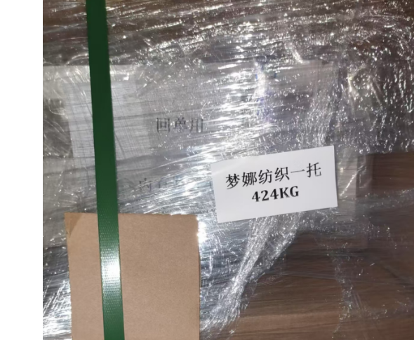
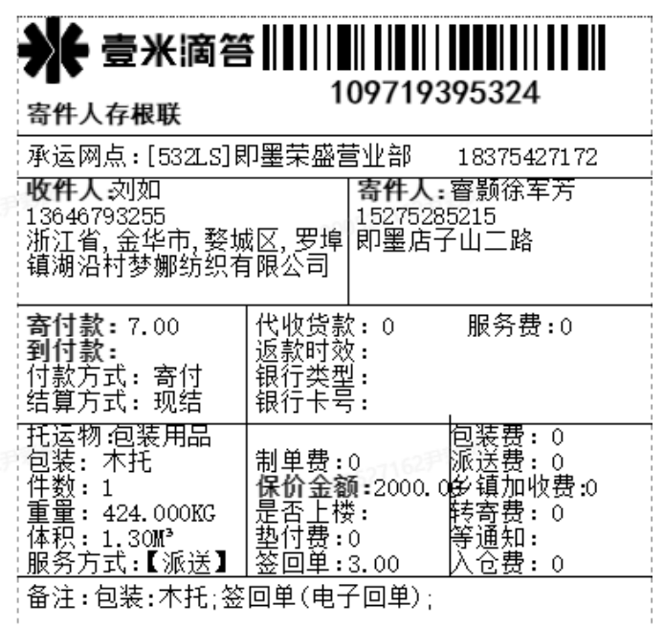

 | 回单在托盘顶部 就一个托盘 大货样跟回单在一起。

